報告書②
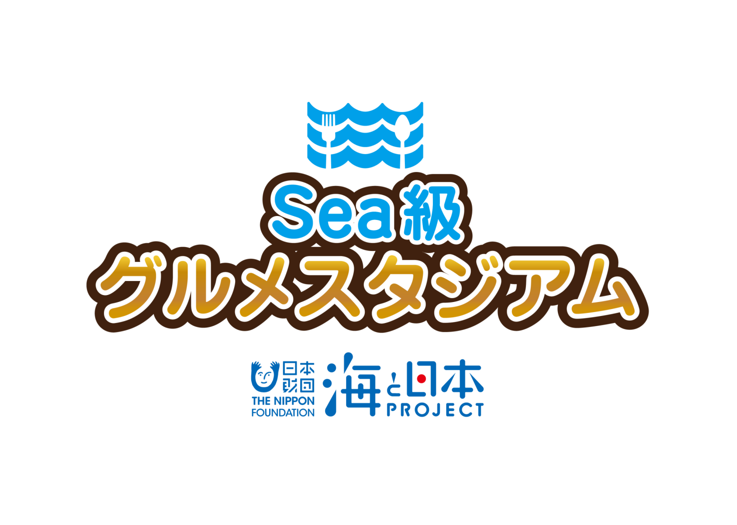

2 0 1 9

エリアイベント
実 施 報 告 書
カリキュラム② 8/9（金）

 |  |  | テレビユー福島 東京支社

海と日本プロジェクト Sea級グルメスタジアム in 福島
１

開催概要（案）

○事 業 名
海と日本プロジェクト Sea級グルメスタジアム in 福島
○実施日程・場所
①令和元年 ７月１５日（月・祝） 小名浜港〈福島丸〉、いわき海星高校
②令和元年 ８月９日（金） アクアマリンふくしま、いわき海星高校
○主 催
海洋キッズスクール実行委員会
○協 力
福島県立いわき海星高等学校（参加者：５名程度）
いわき市教育委員会（小学生公募）
有限会社 上野台豊商店
環境水族館 アクアマリンふくしま
○内 容
次世代へ海を引き継ぐために、海を介して人と人とがつながる
“日本財団「海と日本プロジェクト」”の一環として開催。
高校生による小学生を対象とした授業を通して、地元の海の現状と課題を伝える。
授業では、地元の海の特徴をやそこで獲れる海産物について座学で学ぶ。
特にいわきを代表する魚種である「サンマ」にフォーカスし、魚拓を取ったり水族館で
サンマの生態を学んだりする体験プログラムを構築。
また、地元水産加工業者の協力のもと、
参加した高校生と小学生がオリジナルパッケージ商品を製作し、
今秋、東京都で行われるイベントでPR・販売する。
開発した商品は地元のスーパーなどでも商品を流通展開する。

海と日本プロジェクト Sea級グルメスタジアム in 福島
２

カリキュラム内容
 |  |  |  |  |  | 福 島 県
 |  |  |  |  |  | テレビユー福島

カ リ キ ュ ラ ム ②

テ ー マ |  |  | これぞ常磐もの！さんまの魅力再発見！～いわき漁業の復興に向けて～

開催日時 |  |  | 令和元年 8月9日（金）9：00～13：30

開催場所 |  |  | アクアマリンふくしま いわき海星高校

参加者 |  |  | いわき海星高校生徒（10人程度） いわき市内の小学生（15人）

講座次第 |  |  | 【アクアマリンふくしま】 (1) 「海と日本プロジェクト Sea級グルメスタジアムin福島」 全体説明 ・開会 ・前回のおさらい (2) 体験学習～すごいぞサンマ！飼育してわかったサンマの魅力～ ・飼育員による座学 ・サンマのえさやり体験 【いわき海星高校】 (3) 座学＆調理実習～いわきとサンマのつながりを知り、「ぽーぽー焼き」を作って食べる～ ・水産加工業者によるサンマ講義 ・高校生（水産クラブ）による調理実習 ~昼食~ (4) 商品開発~いわきの魅力を全国に！素敵なネーミングの商品作り～ ・パッケージデザイン発表 ・みんなで商品ネーミングを考案 ・まとめ

講座内容 |  |  | アクアマリンふくしまでは、前回の内容を踏まえ、いわきの代表魚種サンマについてさらに深く学ぶ。世界でも類を見ないサンマの水槽内繁殖、飼育の成功から見えてきたその生態について、子どもたちに学んでもらう。その後飼育水槽に移り、バックヤードでサンマの餌付けを体験。その生態や飼育の難しさを「見て、体験」することで、海に携わる仕事に興味を持ってもらう機会を創出。 いわき海星高校に会場を移し、サンマの郷土料理を通して地元と海の関わりを知ってもらう。前段としてサンマの加工業社に昨今の漁業の課題や常磐物復活に向けた取り組みについての生の声を通して、今、いわきの海を全国に発信する意義について考えてもらう。その後、東京イベントで商品化する「ぽーぽー焼き」の調理を体験してもらう。尚、講師となる高校生たちは8/1（木）にぽーぽー焼きの調理実習を実施。 これまでの学びから、地元の海を全国にＰＲする商品開発、ネーミングの考案を実施する。

海と日本プロジェクト Sea級グルメスタジアム in 福島
３

テレビユー福島スタッフ

 | 役 割 |  |  | 担当者名 | 備 考
 | 統 括 |  |  | 楠 友行 | 企画責任者
 | 現場責任者（本社） |  |  | 安田 聡 | 現場コーディネート
 | 全体指揮、進行 |  |  | 石川 竜太 | 企画担当（東京支社）

企画協力者

 | 所 属 |  |  | 担当者名 | 備 考
 | いわき海星高校 |  |  | 手代森瑛司 | 高校生指導、カリキュラム案作成
 | 上野台豊商店 |  |  | 上野臺 優 | 商品開発サポート、カリキュラム案作成補助（第2回）
 | アクアマリンふくしま |  |  | 山内 信弥 | 施設案内、カリキュラム作成補助（第2回）
 | いわき市教育委員会 |  |  | 大井川 英敏 | 小学生公募先照会

海と日本プロジェクト Sea級グルメスタジアム in 福島
４

カリキュラム②
【8/9（金）実施】

スケジュール

時 間 |  | 項 目 |  |  |  | 担当（備 考）
8:00:00 |  | バスで集合場所からアクアマリンに移動 |  |  |  | 楠
8:45:00 |  | アクアマリン前で受け付け |  |  |  | 安田、石川（受付）※現地8時15分集合
9：00~10：00 アクアマリンでの授業（座学、サンマ餌付け体験）
10:00:00 |  | トイレ休憩 |  |  |  | 安田、楠、石川
10:15:00 |  | バスでいわき海星高校に移動 |  |  |  | 安田、楠、石川
10：30~12：00 高校での授業（座学、調理体験）
12:00:00 |  | 昼食 |  |  |  | 安田、楠、石川
13:00～13:30 商品ネーミング考案
13:30:00 |  | 閉校 |  |  |  | 石川
14:00:00 |  | バスで小学生を送り届け |  |  |  | 楠
15:00:00 |  | 完全撤収

実 施 報 告

カリキュラム（アクアマリンふくしま）

①集合 （受付8:45）＆開会 in アクアマリンふくしま

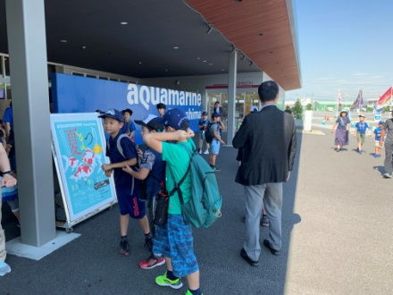
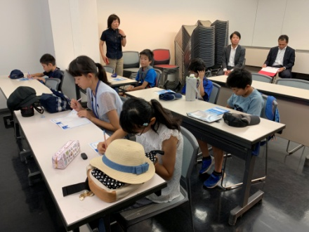

受付で小学生にノートと名刺を配布、前回（7/15）の学習内容の確認

海と日本プロジェクト Sea級グルメスタジアム in 福島
６

②座学「サンマの繁殖と飼育」 （9:00～9:20） in 会議室

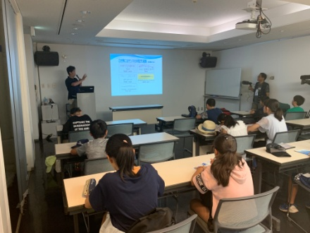
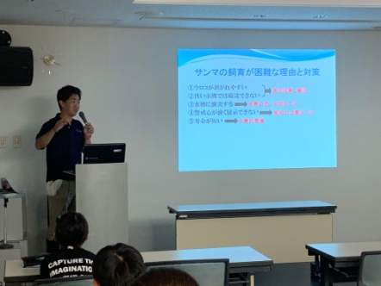

アクアマリンふくしまの飼育員がサンマの生態についてプレゼン
世界的にも珍しいサンマの繁殖・飼育から見えてきた研究成果を学んだ

③餌付け体験（9:20～10:00） in サンマの水槽

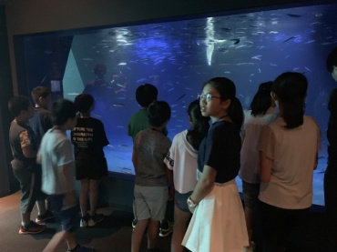
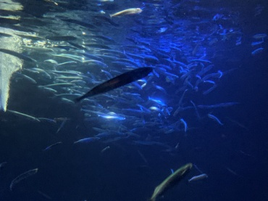
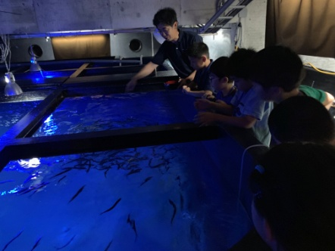

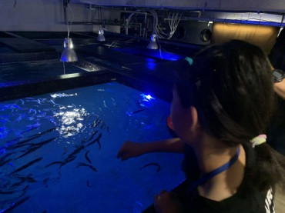
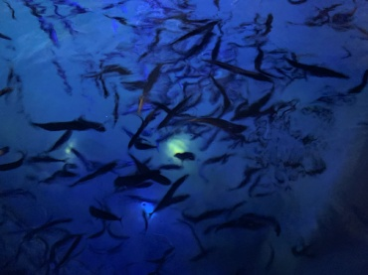
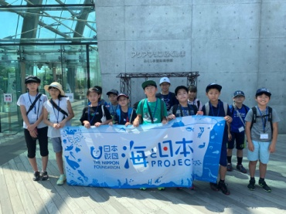

小学生を2班に分け、順番に館内の水槽バックヤードから餌付けを体験
サンマの泳ぎを水槽の横面と上面から観察

海と日本プロジェクト Sea級グルメスタジアム in 福島
７

カリキュラム（いわき海星高校）

④座学&ぽーぽー焼き調理体験（10:30～12:00） in 家庭科調理室

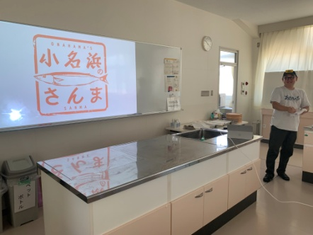
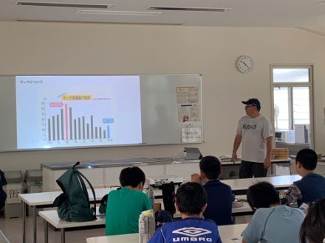
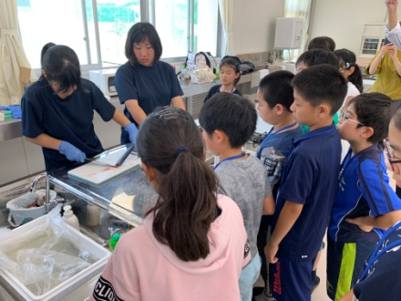

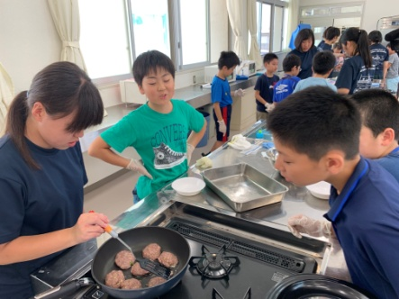
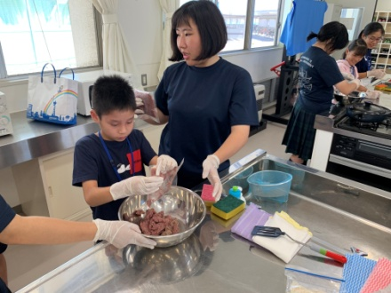
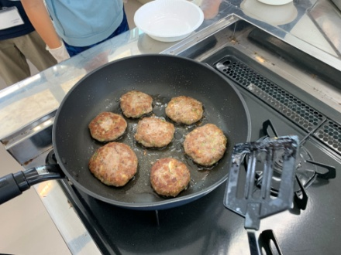

座学では上野台豊商店上野臺 豊氏から、水産資源の大切さと小名浜港の役割やいわきとサンマの繋がり、復興への取り組みについて紹介
その後、事前に調理実習をした高校生たちが、小学生に郷土料理「ぽーぽー焼き」の作り方をレクチャー

⑤昼食（12:00～13:00）

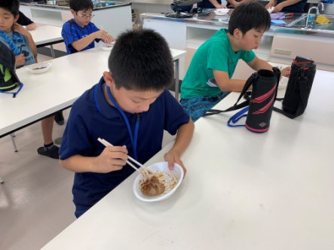
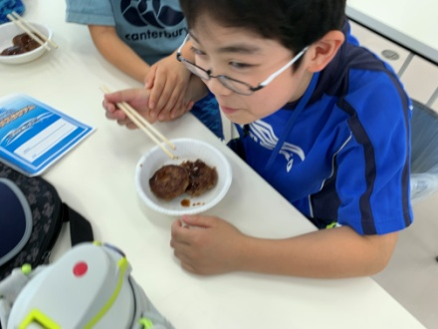

昼食時に自分たちで作ったぽーぽー焼きを試食
「ハンバーグのようだ」と、ほとんどの小学生が完食

海と日本プロジェクト Sea級グルメスタジアム in 福島

⑥商品ネーミング考案＆閉会（13:00～13:30）

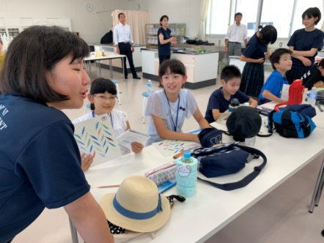
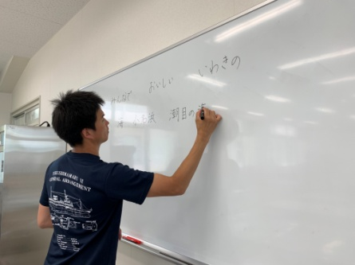
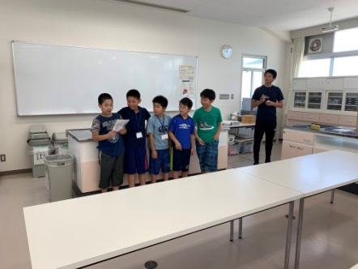

3班に分けて、ネーミングを考案。学びの成果が活きるように導く
開発商品は東京イベント及び、地元流通店舗で販売されることを伝え終了

